상품제안서
데이지 양장 다이어리 25절/32절 | 상품코드: S28624

 |  |  |  |  |  |  | 02-713-8555 | www.synergygift.co.kr
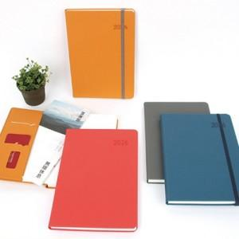

【상세/제작정보】 | <p>&nbsp;</p><p>&nbsp;</p>

【인쇄/포장옵션】 | 불박 / OPP(비닐)

【공급단가】 | 수량 | 50~ | 100~ | 300~ | 1,000~ | 3,000~
*VAT별도 | 32절노트식 | 8,440원 | 8,110원 | 7,690원 | 6,990원 | 6,650원
 | 32절투데이 | 8,700원 | 8,360원 | 7,930원 | 7,210원 | 6,850원
 | 25절노트식 | 8,830원 | 8,480원 | 8,050원 | 7,110원 | 6,950원
 | 25절투데이 | 9,080원 | 8,730원 | 8,280원 | 7,530원 | 7,150원

【상품 URL】 | https://www.synergygift.co.kr:443/src/goods_detail.php?gdno=28624

